lineer
y = ax + b
x = oda sayısı | y = ev fiyatı
1 | 1.2
2 | 1.8
3 | 2.6
4 | 3.2
5 | 3.8
6 | 4.5 | bulundu

x = 6 için | y = ? Kaçtır

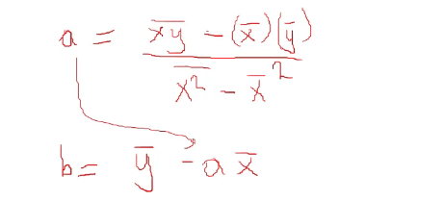
y = 6a + b | sonucuna ulaşırız

a. b = ? Nasıl hesaplanıyor.

x = oda sayısı | y = ev fiyatı |  |  | X*Y | x^2 | x | y
1 | 1.2 |  |  | 1.2 | 1 | 1 | 1.2
2 | 1.8 |  |  | 3.6 | 4 | 2 | 1.8
3 | 2.6 |  |  | 7.8 | 9 | 3 | 2.6
4 | 3.2 |  |  | 12.8 | 16 | 4 | 3.2
5 | 3.8 |  |  | 19 | 25 | 5 | 3.8

 |  |  | ortalama | 8.88 | 11 | 3 | 2.52
 |  |  | karesi |  |  | 9

a = | 0.66
b= | 0.54

y = ax + b | için
Y = 0.66x + 0.54

x= 6 oda için

Y = 0.66*6 + 0.54
Y = 4.5 olarak bulunur.

çoklu
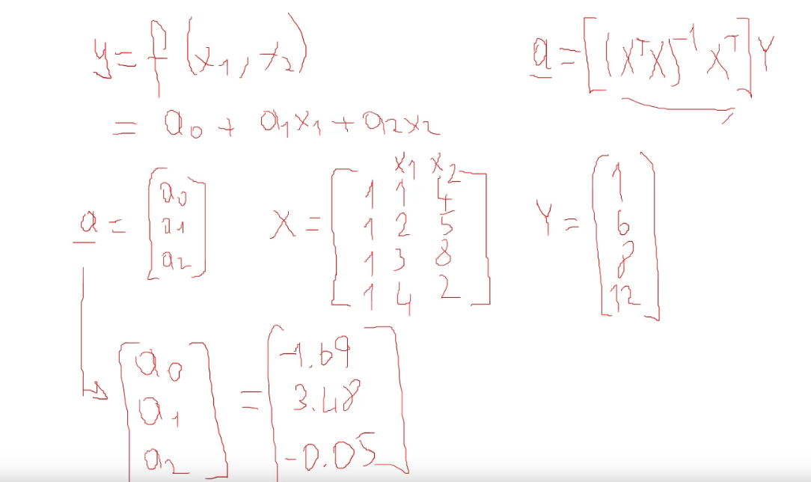
x1 | x2 | y
1 | 4 | 1
2 | 5 | 6
3 | 8 | 8
4 | 2 | 12

v

polinom
x | y
1 | 1
2 | 4
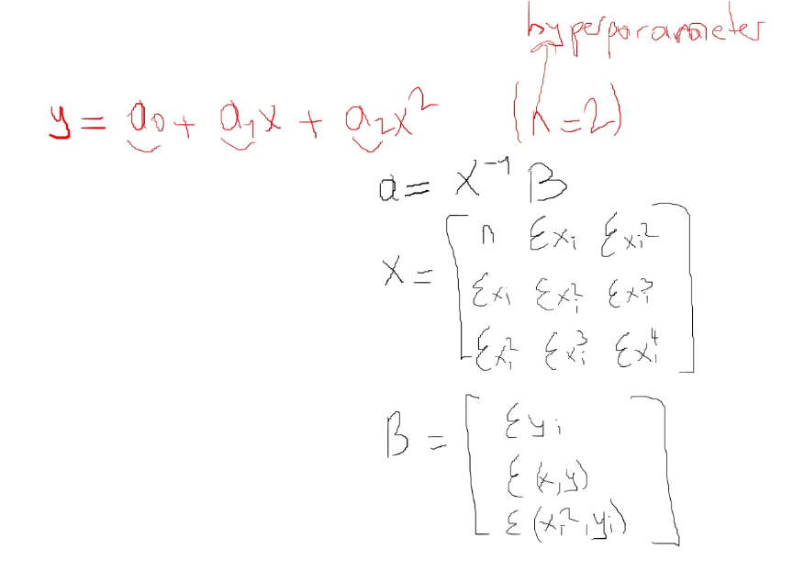
3 | 9
4 | 15

Denklem

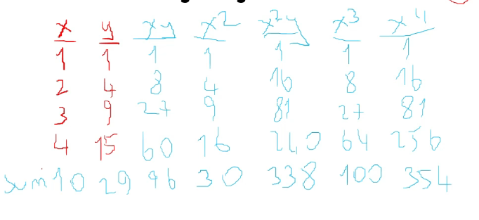

 | X = 5 İÇİN SONUÇ NE OLURDU. Bunun için denklemde x yerine 5 koyunca sonuca ulaşırız

